00_FR_List
Tổng quan chức năng

 | Preview from PDF — page 1
- FR-001: Danh sách Token
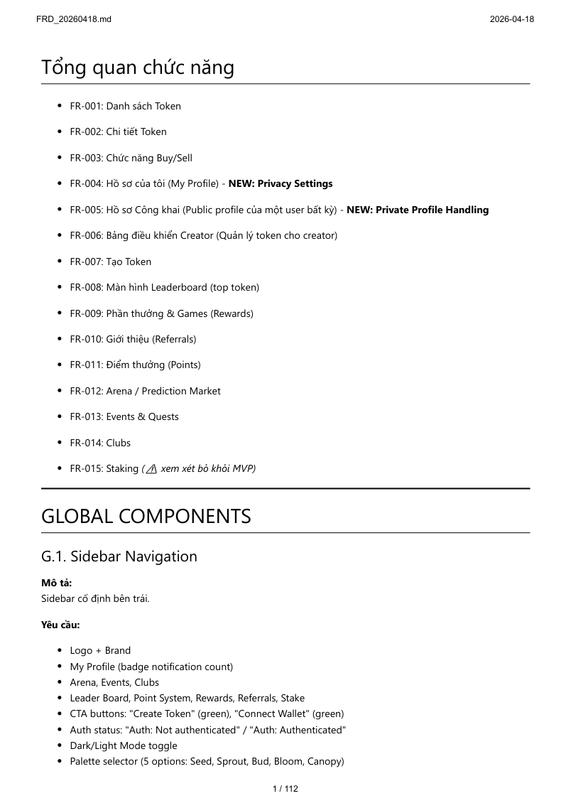
- FR-002: Chi tiết Token

- FR-003: Chức năng Buy/Sell

- FR-004: Hồ sơ của tôi (My Profile) - **NEW: Privacy Settings**

- FR-005: Hồ sơ Công khai (Public profile của một user bất kỳ) - **NEW: Private Profile Handling**

- FR-006: Bảng điều khiển Creator (Quản lý token cho creator)

- FR-007: Tạo Token

- FR-008: Màn hình Leaderboard (top token)

- FR-009: Phần thưởng & Games (Rewards)

- FR-010: Giới thiệu (Referrals)

- FR-011: Điểm thưởng (Points)

- FR-012: Arena / Prediction Market

- FR-013: Events & Quests

- FR-014: Clubs

- FR-015: Staking *(⚠️ xem xét bỏ khỏi MVP)*

—

99_Summary_Changes
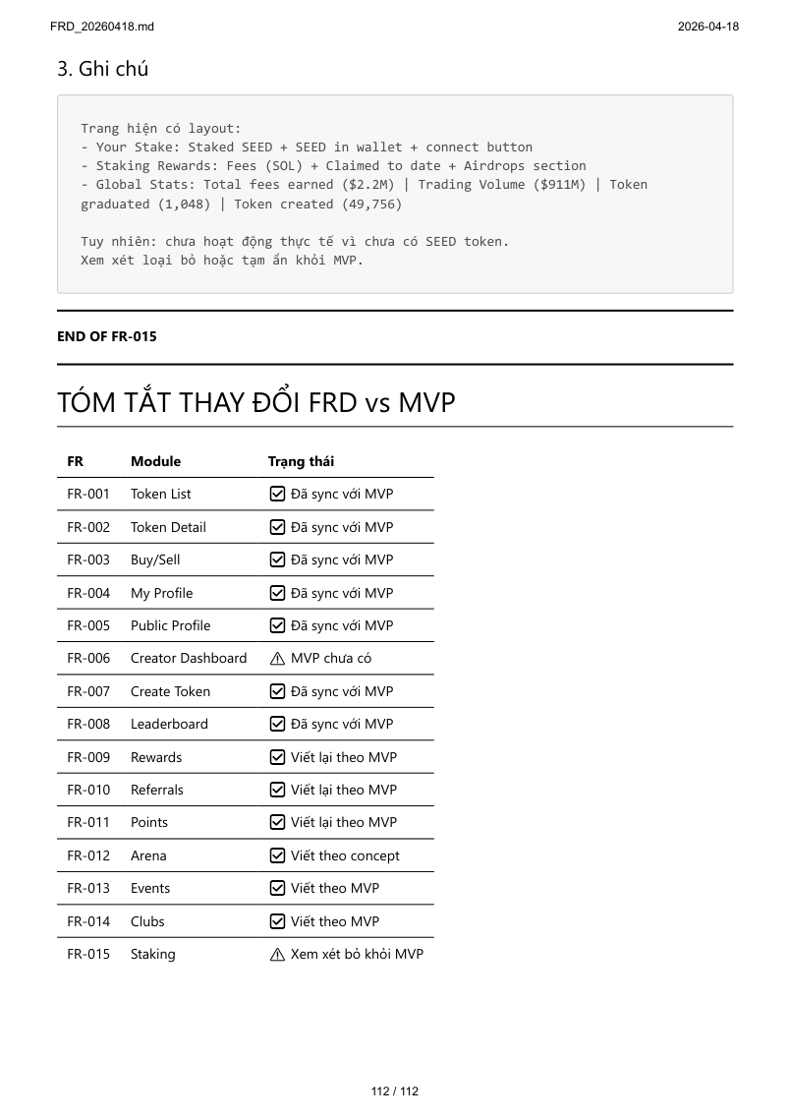
TÓM TẮT THAY ĐỔI FRD vs MVP

 | Preview from PDF — page 112
| FR | Module | Trạng thái | |---|---|---| | FR-001 | Token List | ✅ Đã sync với MVP | | FR-002 | Token Detail | ✅ Đã sync với MVP | | FR-003 | Buy/Sell | ✅ Đã sync với MVP | | FR-004 | My Profile | ✅ Đã sync với MVP | | FR-005 | Public Profile | ✅ Đã sync với MVP | | FR-006 | Creator Dashboard | ⚠️ MVP chưa có | | FR-007 | Create Token | ✅ Đã sync với MVP | | FR-008 | Leaderboard | ✅ Đã sync với MVP | | FR-009 | Rewards | ✅ Viết lại theo MVP | | FR-010 | Referrals | ✅ Viết lại theo MVP | | FR-011 | Points | ✅ Viết lại theo MVP | | FR-012 | Arena | ✅ Viết theo concept | | FR-013 | Events | ✅ Viết theo MVP | | FR-014 | Clubs | ✅ Viết theo MVP | | FR-015 | Staking | ⚠️ Xem xét bỏ khỏi MVP |

